様式3 （記入例）
新製品・新技術紹介制度 資料（２／２）施工実績 写真等 様式３

新製品・新技術名称 |  | ○○型側溝 |  |  | 登録No.

施工実績 | 実績件数 県内現場数→ | 10 | 件 | 県外現場数→ | 25 | 件
 | 発 注 者 | 工 期 | 工事（委託）名 及び 路河川等名称 |  | 受注者
県内 | ○○国道事務所 | 2002/9/1～ 2003/3/25 | 道路○○工事 国道○○号 |  | （株）○×建設
 | ○○県土整備事務所 | 2003/9/1～ 2004/3/25 | 道路○○工事 県道○○××線 |  | ×○建設（株）
 | ○○県土整備事務所 | 2004/9/1～ 2005/3/25 | 河川○○工事 河川○○××川 |  | （株）○×工業
 | ○○市役所 | 2005/9/1～ 2006/3/25 | 道路○○工事 市道○○××線 |  | （株）×○組
県外 | ○○国道事務所 | 2002/9/1～ 2003/3/25 | 道路○○工事 国道○○号 |  | （株）○×建設
 | ○○県 | 2003/9/1～ 2004/3/25 | 道路○○工事 県道○○××線 |  | ×○建設（株）
 | ○○県 | 2004/9/1～ 2005/3/25 | 河川○○工事 河川○○××川 |  | （株）○×工業
 | ○○市役所 | 2005/9/1～ 2006/3/25 | 道路○○工事 市道○○××線 |  | （株）×○組
実績数が多い場合は，別添としても可。なお，その際も，件数についてはこの表に記入すること。

写真等 |  | 道路改築工事 県道○○××線／○○市○○地内

 | 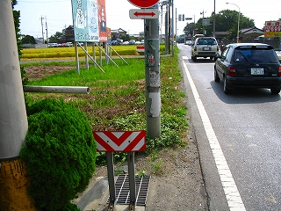 |  |  | 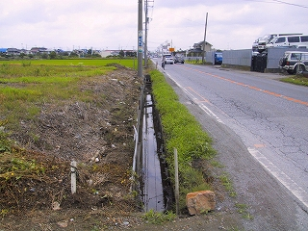

 | 施工前 |  |  | 施工中

 | 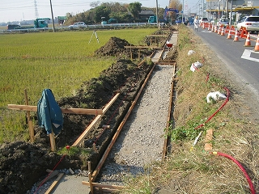 |  |  | 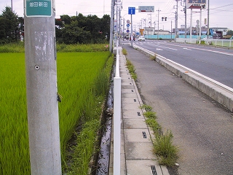

 | 施工中 |  |  | 完成

